Kostenanalyse
Die Fixkosten eines kleinen Betriebes betragen pro Monat 12000 €. Die proportionalen Kosten betragen 4,50 € pro Stück, der Verkaufspreis beträgt 10 € pro Stück.

Fixkosten | € 12,000.00
proportionale Kosten | € 4.50
Verkaufspreis | € 10.00

a. Berechne die Gesamtkosten bei einer Produktionsmenge von 1000, 2000, …, 5000 Stück.
Wir erstellen eine Wertetabelle.
 | Stück | Gesamtkosten
 | 0 | € 12,000.00
 | 1000 | € 16,500.00
 | 2000 | € 21,000.00
 | 3000 | € 25,500.00
 | 4000 | € 30,000.00
 | 5000 | € 34,500.00

b. Berechne den Break-Even-Point.
Wir erstellen eine Tabelle, um zu jeder beliebigen Produktionsmenge den Erlös und den Gewinn zu berechnen. Die Kosten setzen sich aus den proportionalen Kosten mal Stück und den Fixkosten zusammen. Wir schreiben also in die Zelle C21: =B21 * B4 + B3. Der Erlös ist Verkaufspreis mal Stück, also schreiben wir in die Zelle D21: = B5 *B21. Der Gewinn ist Kosten minus Erlös, also schreiben wir in die Zelle E21: = D21 - C21.
Schreibe in die gelb unterlegte Zelle eine beliebige Stückzahl:
 | Stück | Kosten | Erlös | Gewinn
 | 1 | € 12,004.50 | € 10.00 | -€ 11,994.50

Wir müssen nun die Stückzahl bestimmen, bei der der Gewinn gleich 0 ist. Dazu verwenden wir die Zielwertsuche. Die Zielwertsuche befindet sich auf der Registerkarte Daten "Was-wäre-wenn-Analyse". Der Gewinn soll 0 sein, also geben wir als Zielzelle die Zelle E21 ein ein (durch Anklicken oder Hinschreiben der Adresse). Der Zielwert soll 0 sein. Die veränderbare Zelle ist die Stückzahl, also die Zelle B21.

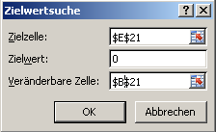
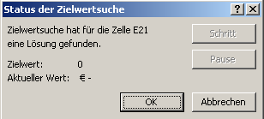

Lösung:

Der Break-Even-Point liegt bei einer Produktion von 2 182 Stück.

c. Bei welcher Produktionsmenge kann man mit einem Gewinn von 5 000 € rechnen?
Wir verwenden die gleiche Tabelle wie zuvor
 | Stück | Kosten | Erlös | Gewinn
 | 1 | € 12,004.50 | € 10.00 | -€ 11,994.50

Wir verwenden wieder die Zielwertsuche, aber diesmal ist der Zielwert für den Gewinn 5000.
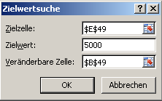
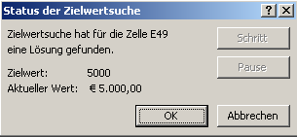

Lösung:

Es müssen ca. 3 091 Stück produziert werden, um einen Gewinn von 5 000 € zu erzielen.

